A-DAPT Blueprint
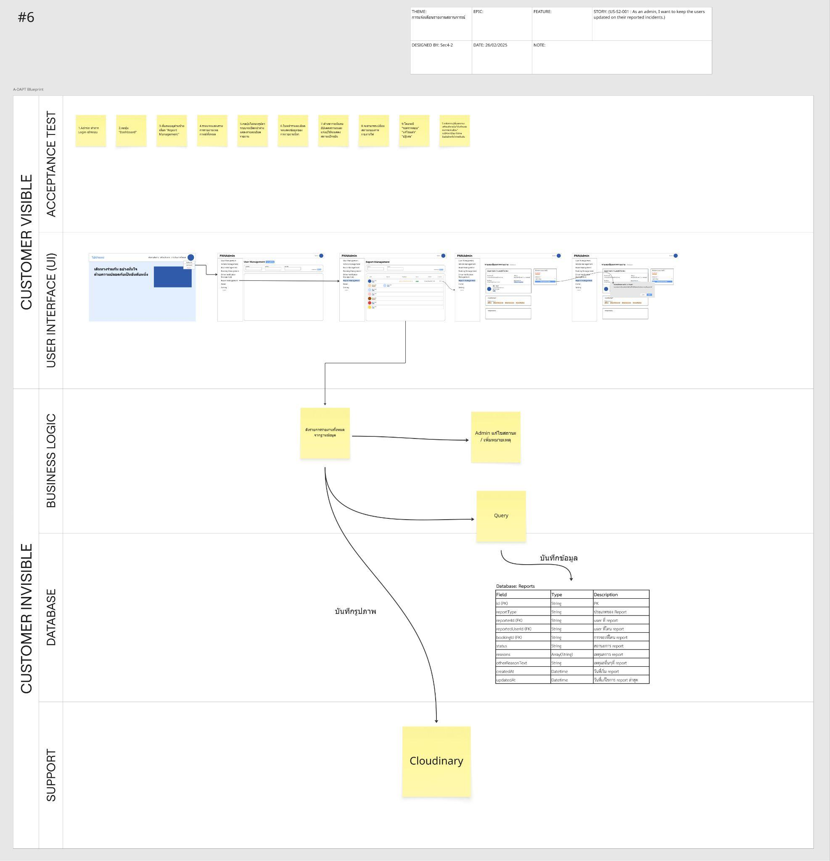
ภาพที่ 1 A-DAPT Blueprint (PBI 6)

ลิงค์ภาพที่1: A-DAPT Blueprint 6

Sprint Backlog
Sprint Backlog
***หมายเหตุ: กำหนดให้แต่ละ Sprint มีความยาว 1 สัปดาห์เท่ากัน

Sprint No. | Product Backlog Items | Sprint Tasks | Details in Task | Initial Estimate of Effort | New Estimate of Effort Remaining at The End of Day… |  |  |  |  |  |  | Actual Time
 |  |  |  |  | 1 | 2 | 3 | 4 | 5 | 6 | 7 |  | Team velocity = | 14 |  |  |  |  |  |  |  |  | Burrn down charts:
6 | As an admin, I want to keep the users updated on their reported incidents. | Show update report status for passenger (Frontend) | แก้ไขการแสดงสถานะการรายงานฝั่ง Passenger | 2 | 2 | 2 | 2 | 2 | 2 | 2 | 0 | 2
HOURS
 |  | Show update report status for driver (Frontend) | แก้ไขการแสดงสถานะการรายงานฝั่ง Driver | 2 | 2 | 2 | 2 | 2 | 2 | 2 | 0 | 2
 |  | Frontend Design | ออกแบบหน้าเว็บส่วนของ Report | 3 | 3 | 3 | 3 | 3 | 0 | 0 | 0 | 3 | 28 |  | DAYS | 1 | 2 | 3 | 4 | 5 | 6 | 7
 |  | Database Setup and update | จัดเตรียมและอัพเดทข้อมูลใน Database | 2 | 2 | 2 | 0 | 0 | 0 | 0 | 0 | 2 |  |  | HOURS | 28 | 28 | 23 | 23 | 20 | 20 | 0
 |  | Test Design | ออกแบบการเทสระบบสำหรับการทดสอบโดยการใช้ Robotframework | 5 | 5 | 5 | 5 | 5 | 5 | 5 | 0 | 7
 |  | Data test | data ที่ใช้สำหรับเทส | 3 | 3 | 3 | 0 | 0 | 0 | 0 | 0 | 3
 |  | Frontend | การพัฒนาส่วนติดต่อผู้ใช้ | 3 | 3 | 3 | 3 | 3 | 3 | 3 | 0 | 3
 |  | Backend | การพัฒนาระบบฝั่งเซิร์ฟเวอร์ | 3 | 3 | 3 | 3 | 3 | 3 | 3 | 0 | 3
 |  | Testing | ผู้ทดสอบทำการทดสอบระดับ User acceptance test (UAT) ด้วยวิธีการทดสอบแบบอัตโนมัติ (Automated test) การทดสอบโดยการใช้ Robotframework | 5 | 5 | 5 | 5 | 5 | 5 | 5 | 0 | 5
 |  | API Test | ผู้ทดสอบทำการทดสอบ API | 2 | 2 | 2 | 2 | 2 | 2 | 2 | 0 | 2
 |  | Document(User Manual) | การทำเอกสาร/คู่มือ | 3 | 3 | 3 | 3 | 3 | 3 | 0 | 0 | 5
 |  | Merge code, Run code and Deployment | การเผยแพร่ระบบ | 4 | 4 | 4 | 4 | 4 | 0 | 4 | 0 | 4
 |  | Test Data Preparation | รวบรวมรายชื่อสมมติของผู้โดยสาร เลขทะเบียน ที่ต้องใช้ในระบบ | 2 | 2 | 2 | 0 | 0 | 0 | 0 | 0 | 2
 | รวม |  |  | 39 |  |  |  |  |  |  |  | 43

